Sandálias
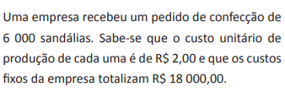
 |  |  | Custo fixo por pedido | Custo variável por unidade
 |  |  | R$ 18,000.00 | R$ 2.00

 |  |  | Preço de venda de cada sandália | R$ 5.00

Quantidade de Sandálias | Custo Total de Produção | Lucro
0
2000
4000
6000
8000
10000
12000
14000
16000
18000
20000
22000

